Neurônio Treinado
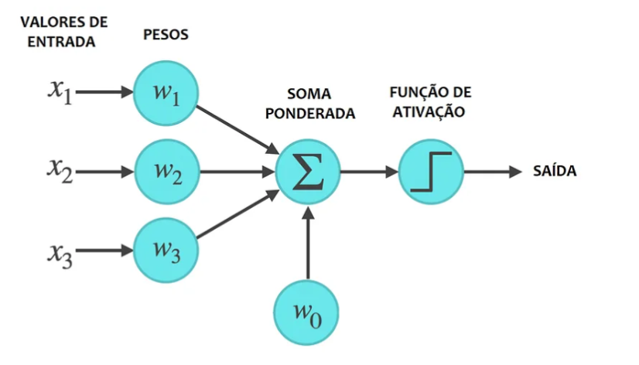

 |  |  |  |  | RU

ENTRADAS |  | PESOS
X1 | 1 | W1 | 1.27986

X2 | 4 | W2 | 0.94397 | Soma ponderada (NETj) |  | Função de Ativação | Saída

X3 | 0 | W3 | -0.04800
 |  |  |  |  |  |  | 1
X4 | 3 | W4 | 0.01200

X5 | 4 | W5 | 0.16000

X6 | 5 | W6 | 0.06800

X7 | 0 | W7 | 0.16801

 |  | W0 | -6

